Sheet1
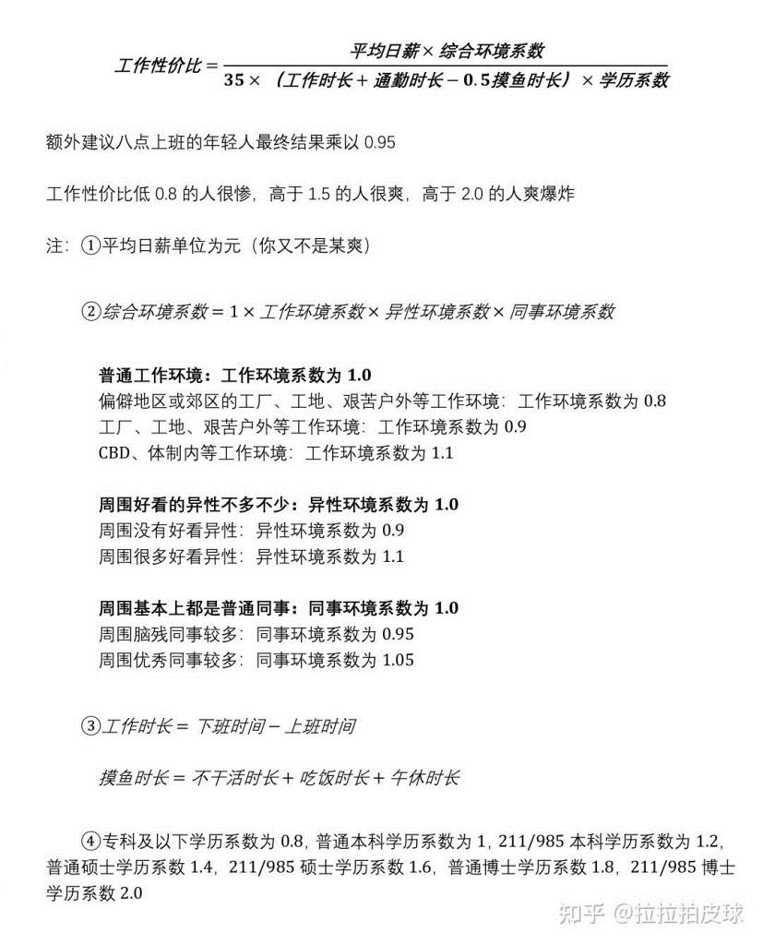
工作性价比 | #DIV/0! | 低于0.8很惨 高于1.5很爽 高于2.0爽到爆
 | #DIV/0!
 |  | 需手动填写
填入 | 平均日薪酬 |  | 元
 | 工作时长 |  | 下班时间-上班时间
 | 通勤时长 |  | 小时
 | 摸鱼时长 |  | 不干活+吃饭+午休
下拉 | 学历系数 |  | 专科及以下0.8 普通本科1 高级本科1.2 普通硕士1.4 高级硕士1.6 普通博士1.8 高级博士2.0
 | 工作环境系数 |  | 偏僻地区0.8 工厂户外0.9 普通1.0 体制内1.1
 | 异性环境系数 |  | 没有0.9 不多不少1.0 很多1.1
 | 同事环境系数 |  | SB很多0.95 普通很多1.0 优秀很多1.05
 | 职业资格系数 |  | 无要求、二级1 建造造价监理1.05 建筑岩土结构1.1 主任医师、教授1.15
 | 是否8:30前上班 |  | 是0.95 否1.0
不要改 | 综合环境系数 | 0

